상품제안서
피에르가르뎅 3단폰지바이어스완전자동 | 상품코드: S07213

 |  |  |  |  |  | 02-713-8555 | www.synergygift.co.kr
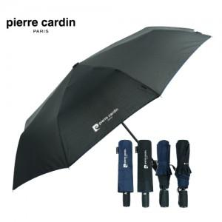 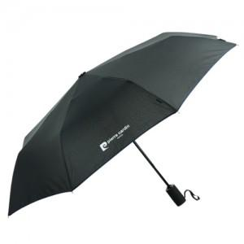

【상세/제작정보】

【인쇄/포장옵션】 | 실크 / 포장지포장

【공급단가】 | 수량 | 100~ | 500~ | 1,000~ | 3,000~
*VAT별도 | 단가 | 10,400원 | 10,010원 | 9,630원 | 9,240원

【상품 URL】 | https://www.synergygift.co.kr:443/src/goods_detail.php?gdno=6703

